CollectiveAccess
Image | Object | Description | Date
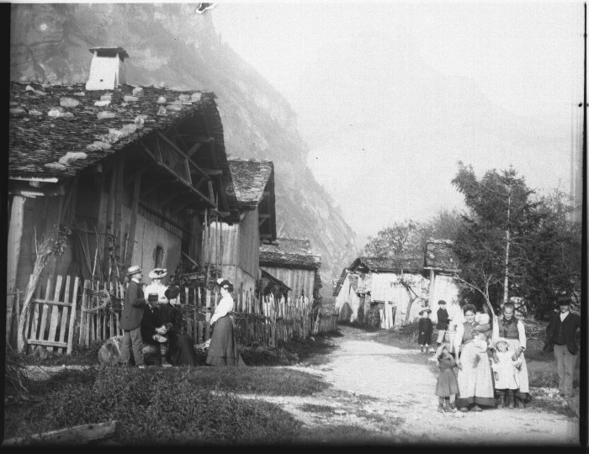 | Photo dans le village de Nambride (51-046) | Photo dans le village de Nambride
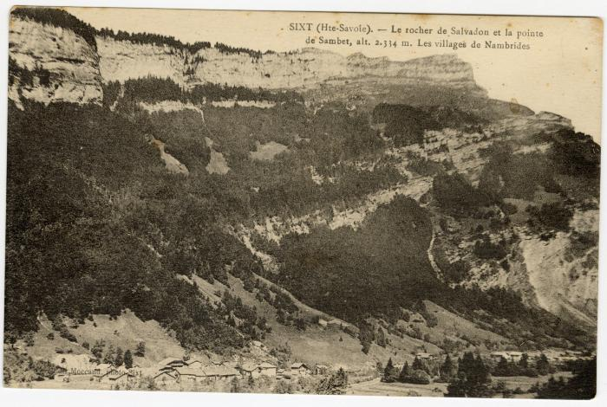 | Le rocher de Salvadon et la pointe de Sambet au dessus des "villages de Nambride" (56-076) | Le rocher de Salvadon et la pointe de Sambet au dessus des "villages de Nambride"
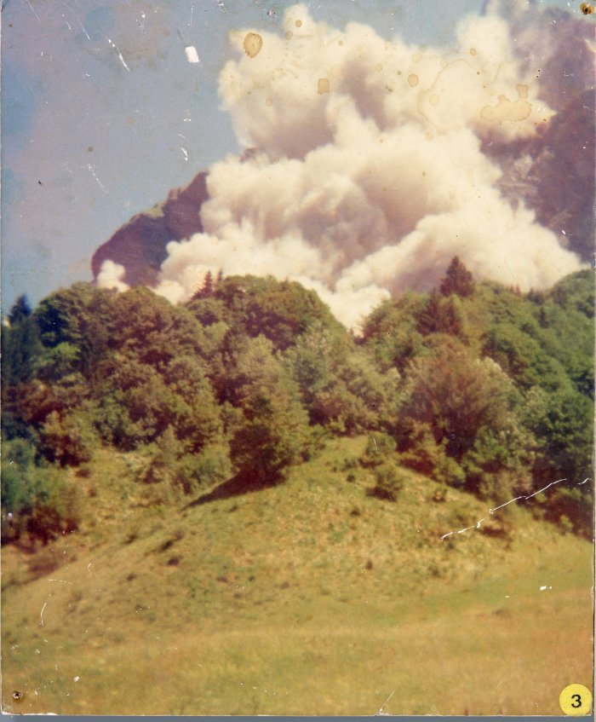
 | Eboulement du Tenneverge 1974 (9-001) | Photographies sur plaque de contreplaqué. Eboulement du Tenneverge en juillet 1974.

